画面イメージ
画面番号 | 画面名 | チーム |  | 最終更新者
V203_01 | アンケート集計結果/V203_01EnqueteAnswerStatusView | ES_B | 日付 | 2022-07-25
 |  |  | 氏名 | 坂本大喜
画面イメージ
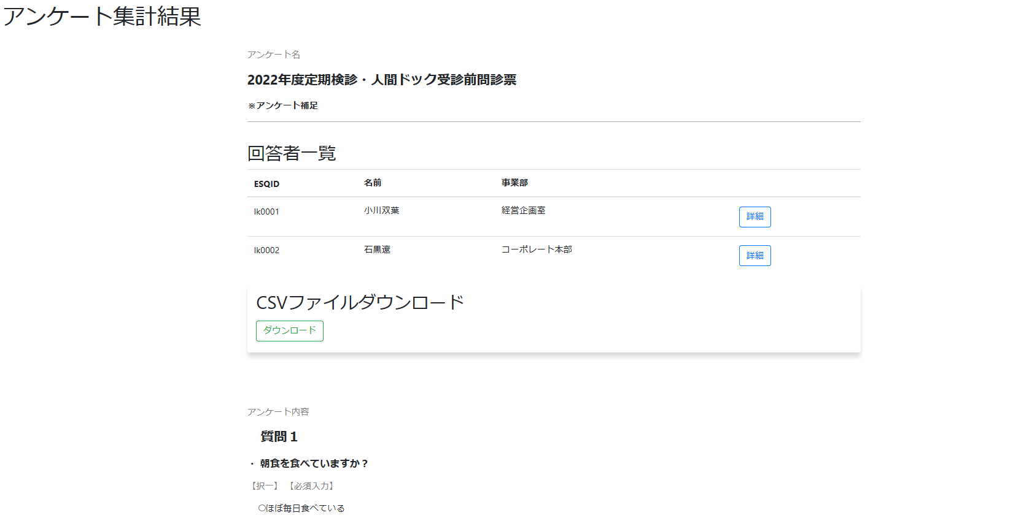

1

2
3
4
5

8

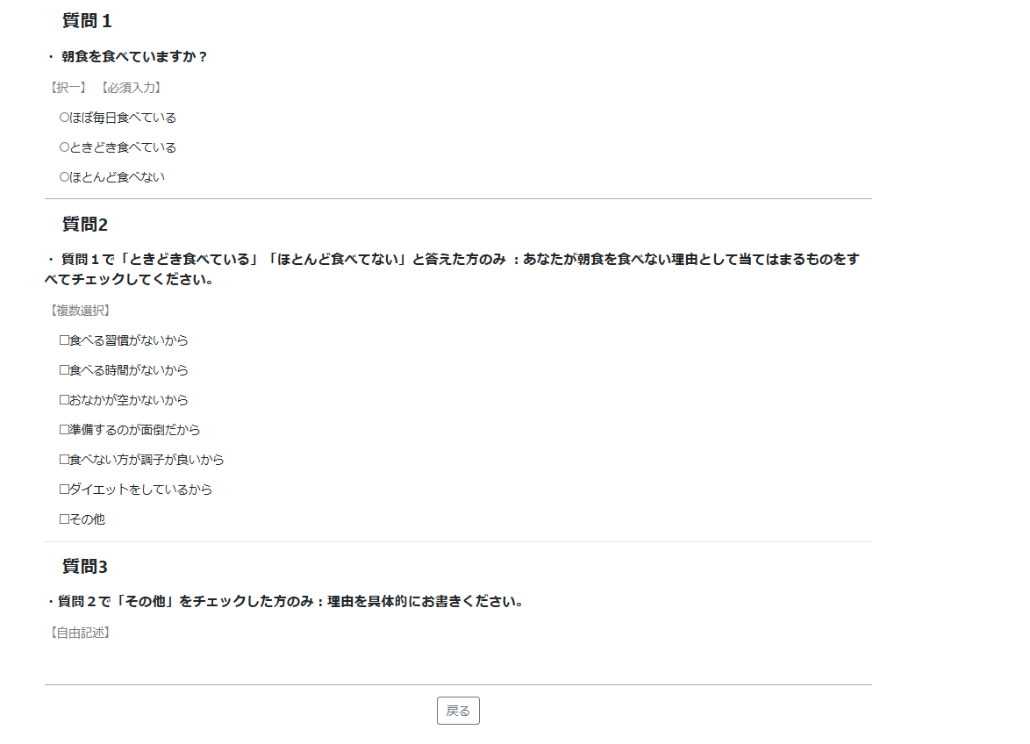
9

12

10
11

14

15

